상품제안서
던롭 골프공 스릭슨 Z-STAR 7 3피스 더즌 (12구, 화이트) | 상품코드: F17891

 |  |  |  |  |  |  | 02-412-0044 | www.easy1.co.kr
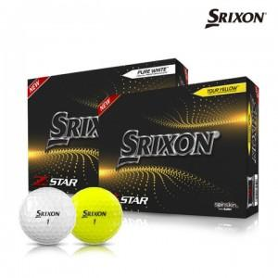

【상세/제작정보】

【인쇄/포장옵션】 | 실크 / 포장지포장

【공급단가】 | 수량 | 50~ | 100~ | 300~ | 500~ | 1,000~
*VAT별도 | 단가 | 54,000원 | 52,000원 | 50,000원 | 48,000원 | 46,800원

【상품 URL】 | https://dev.easy1.co.kr:443/src/goods_detail.php?gdno=17891

